GENERAL
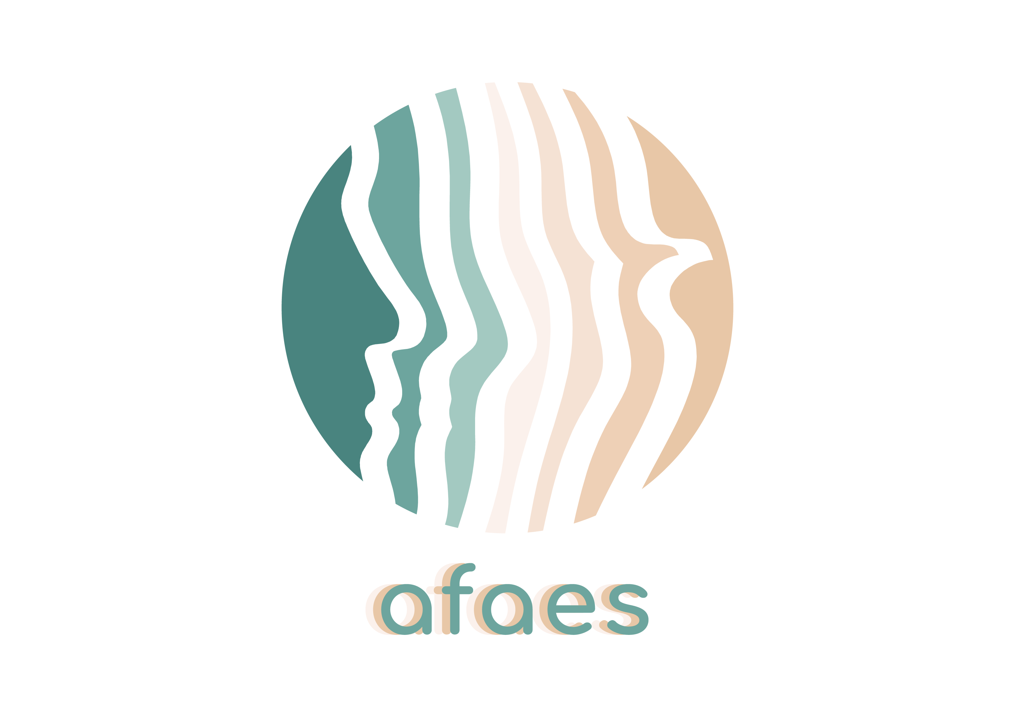 CONTROL Y SEGUIMIENTO DE LA LEGISLACIÓN

 | ACTUALIZADO EN FECHA: 21/10/2025

 | LEGISLACIÓN/ NORMA | ÁMBITO | BREVE DESCRIPCIÓN | PROCESO QUE APLICA | OBSERVACIONES
 | Ley 49/2002, de 23 de diciembre, de régimen fiscal de las entidades sin fines lucrativos y de los incentivos fiscales al mecenazgo. | ESTATAL | Fiscal |  | https://www.boe.es/eli/es/l/2002/12/23/49/con
 | Ley 4/2003, de 28 de febrero, de Asociaciones de Canarias. | AUTONÓMICO | Asociaciones |  | https://www.boe.es/buscar/pdf/2003/BOE-A-2003-6500-consolidado.pdf
 | Real Decreto 1277/2003, de 10 de octubre, por el que se establecen las bases generales sobre autorización de centros, servicios y establecimientos sanitarios. | ESTATAL | Registro y catálogo de centros, servicios y establecimientos sanitarios |  | https://www.boe.es/buscar/act.php?id=BOE-A-2003-19572
 | Real Decreto 1740/2003, de 19 de diciembre, sobre procedimientos relativos a asociaciones de utilidad pública. | ESTATAL | Asociaciones |  | https://www.boe.es/eli/es/rd/2003/12/19/1740
 | Ley 11/2006, de 11 de diciembre, de la Hacienda Pública Canaria. | AUTONÓMICO | Fiscal |  | https://www.boe.es/buscar/pdf/2007/BOE-A-2007-3825-consolidado.pdf
 | Decreto 12/2007, 5 febrero, por el que se aprueba el Reglamento de Asociaciones de Canarias. | AUTONÓMICO | Asociaciones |  | http://www.gobiernodecanarias.org/boc/2007/038/001.html
 | Decreto 68/2010, 17 junio, por el que se regula la autorización y registro de los centros, servicios y establecimientos sanitarios de Canarias. | AUTONÓMICO | Registro y catálogo de centros, servicios y establecimientos sanitarios |  | http://www.gobiernodecanarias.org/boc/2010/126/001.html
 | Ley 19/2013, de 9 de diciembre, de transparencia, acceso a la información pública y buen gobierno. | ESTATAL | Transparencia |  | https://www.boe.es/eli/es/l/2013/12/09/19
 | Ley 12/2014, de 26 de diciembre, de transparencia y de acceso a la información pública. | ESTATAL | Transparencia |  | https://www.boe.es/eli/es-cn/l/2014/12/26/12

